工作表1
与龙共舞表带 订单编号：0050
业务员： | 阿伟（再漂三年）
下单内容： | 品牌/皮料/颜色： | 按样板做/ 黑色美洲竹节
 | 工艺/Logo： | 手缝/ 按样板
下单日期： | 2018-05-12
预计出货日期： | 2018-05-19
其他备注：
参考图片： | 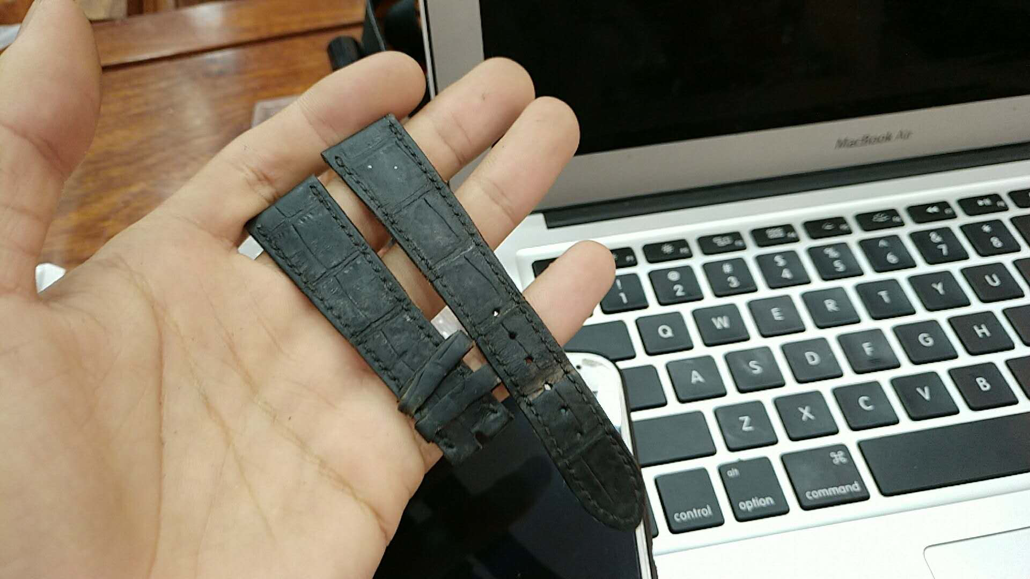 |  | 0 | 、

